1-登录注册
用例编号 | 所属模块 | 需求章节 | 优先级 | 前置条件 | 测试步骤 | 预期结果 | 实际结果 | 测试结果
登录功能
TC-01 | 登录 | 3.1.1 | P0 | 系统已部署 默认账号admin/admin123 | 1. 打开系统首页 2. 企业号输入: GUOHE 3. 用户名输入: admin 4. 密码输入: admin123 5. 点击【登录】 | 1. 登录成功,跳转到首页 2. 右上角显示"系统管理员" 3. 左侧菜单显示全部功能 |  | 通过
TC-02 | 登录 | 3.1.1 | P0 | 在登录页 | 1. 企业号: GUOHE 2. 用户名: admin 3. 密码: 错误密码 4. 点击【登录】 | 1. 登录失败 2. 提示"用户名或密码错误" | 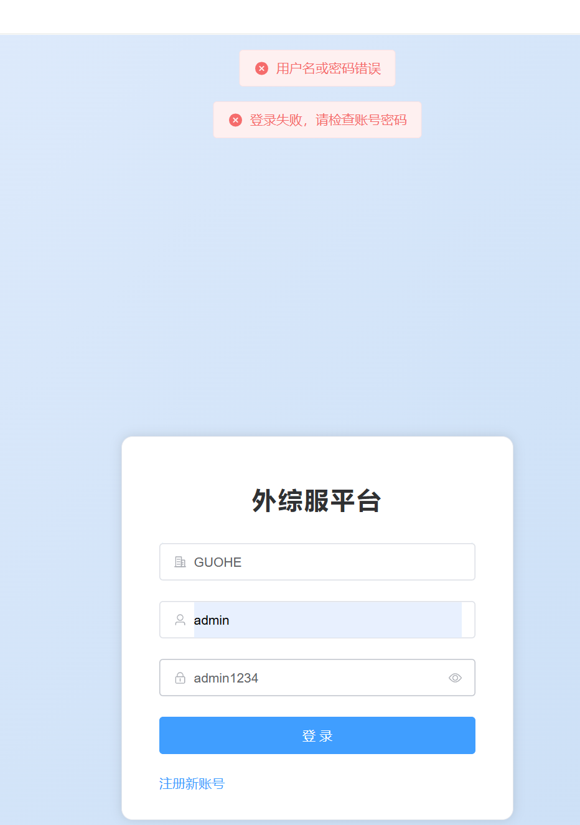 | 通过
TC-03 | 登录 | 3.1.1 | P0 | 在登录页 | 1. 企业号: NOTEXIST 2. 用户名: admin 3. 密码: admin123 4. 点击【登录】 | 1. 登录失败 2. 提示"租户不存在" | 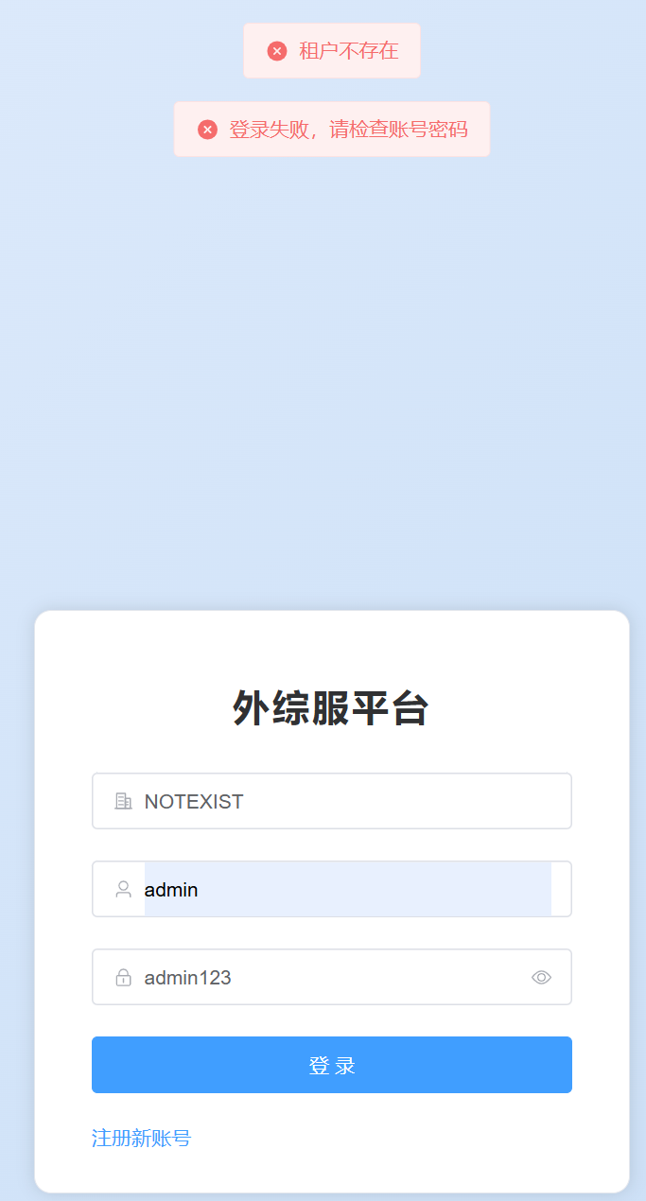 | 通过
TC-04 | 登录 | 3.1.1 | P1 | 在登录页 | 1. 所有输入框不填 2. 点击【登录】 | 1. 表单验证不通过 2. 各输入框出现红色提示 | 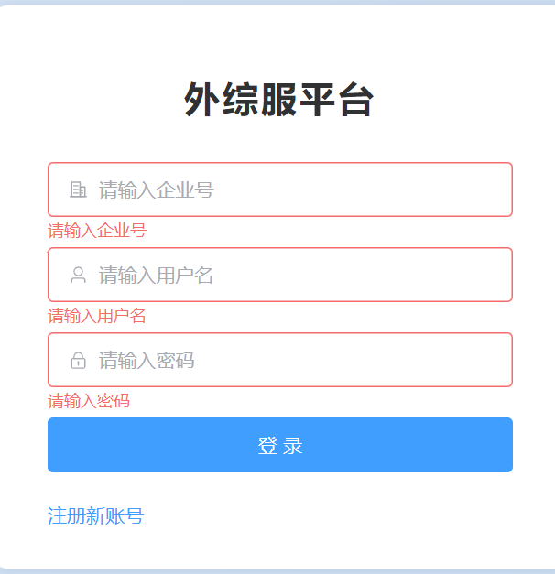 | 通过
注册功能
TC-05 | 注册 | 3.1.1 | P0 | 点击"注册新账号"进入注册页 | 1. 角色: 企业员工 2. 企业号: GUOHE 3. 用户名: testuser001 4. 姓名: 测试用户 5. 密码: Test@123456 6. 确认密码: Test@123456 7. 手机号: 13800138001 8. 点击【注册】 | 1. 注册成功 2. 提示"等待审批" 3. 此时登录应失败 | 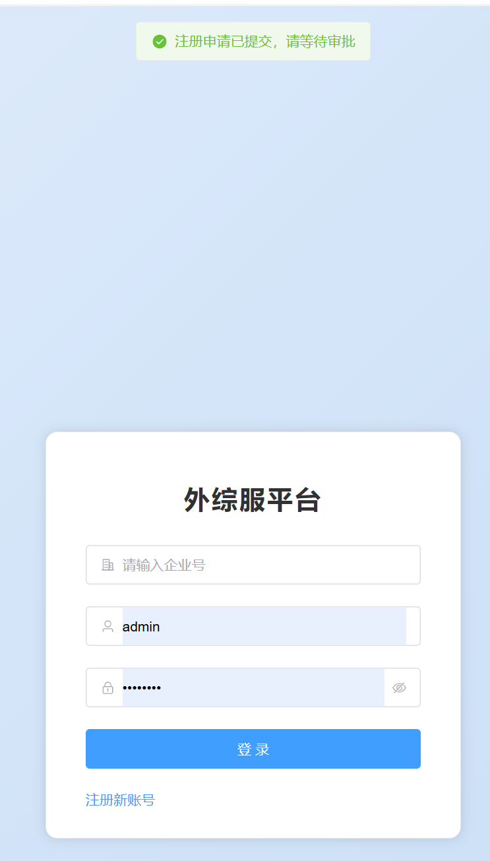 | 通过
TC-06 | 注册 | 3.1.1 | P1 | 在注册页 | 1. 用户名: admin（已存在） 2. 其他正常填写 3. 点击【注册】 | 1. 注册失败 2. 提示"用户名已存在" | 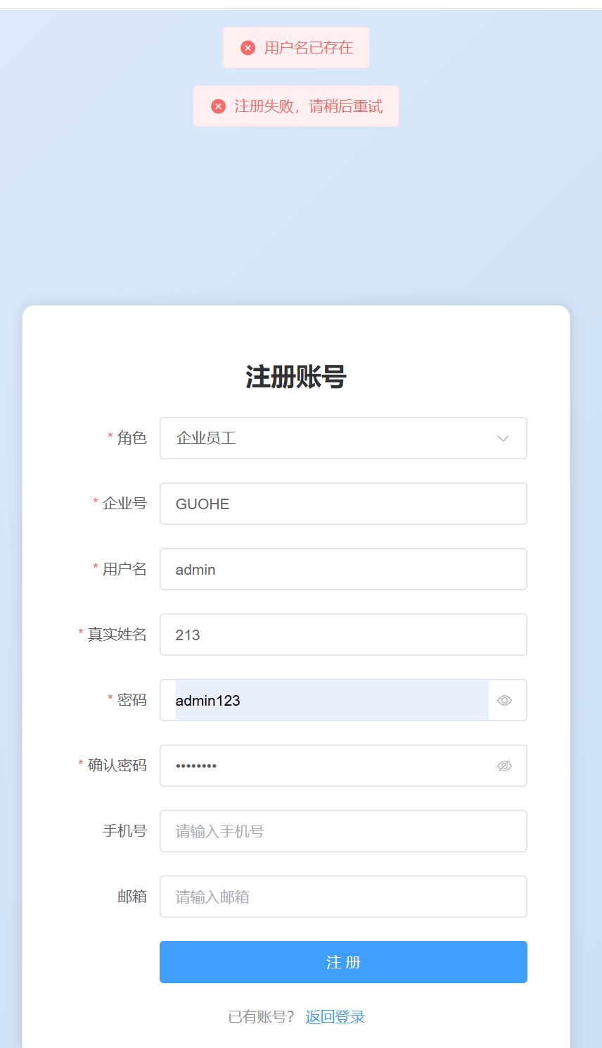 | 通过
TC-07 | 注册 | 3.1.1 | P1 | TC-05注册成功但未审批 | 1. 用testuser001登录 | 1. 登录失败 2. 提示"账号未审批" | 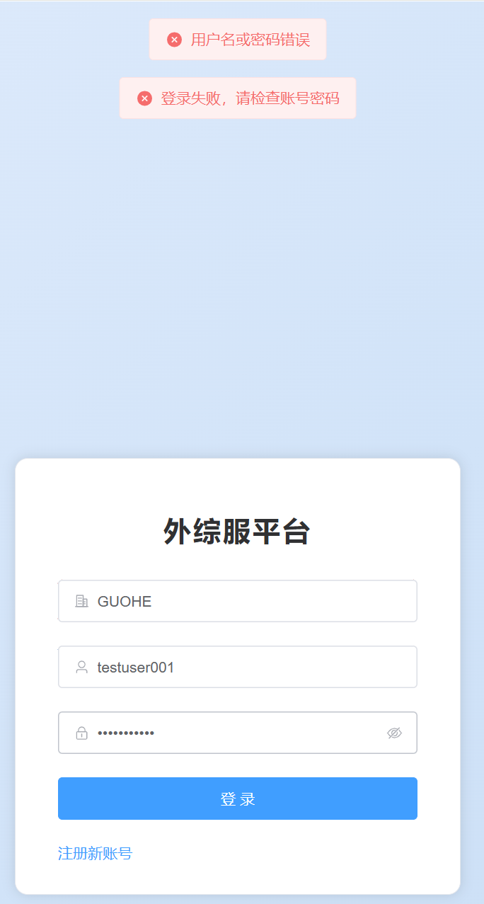 | 失败 | 验证未审批不能登录

2-用户管理
用例编号 | 所属模块 | 需求章节 | 优先级 | 前置条件 | 测试步骤 | 预期结果 | 实际结果 | 测试结果
个人信息(3.1.2)
TC-08 | 个人信息 | 3.1.2 | P1 | 以admin登录 | 1. 右上角→个人中心 2. 查看基本信息 3. 修改手机号为13900001111 4. 点击【保存】 | 1. 用户名/角色不可编辑 2. 手机号/邮箱可编辑 3. 保存成功 | 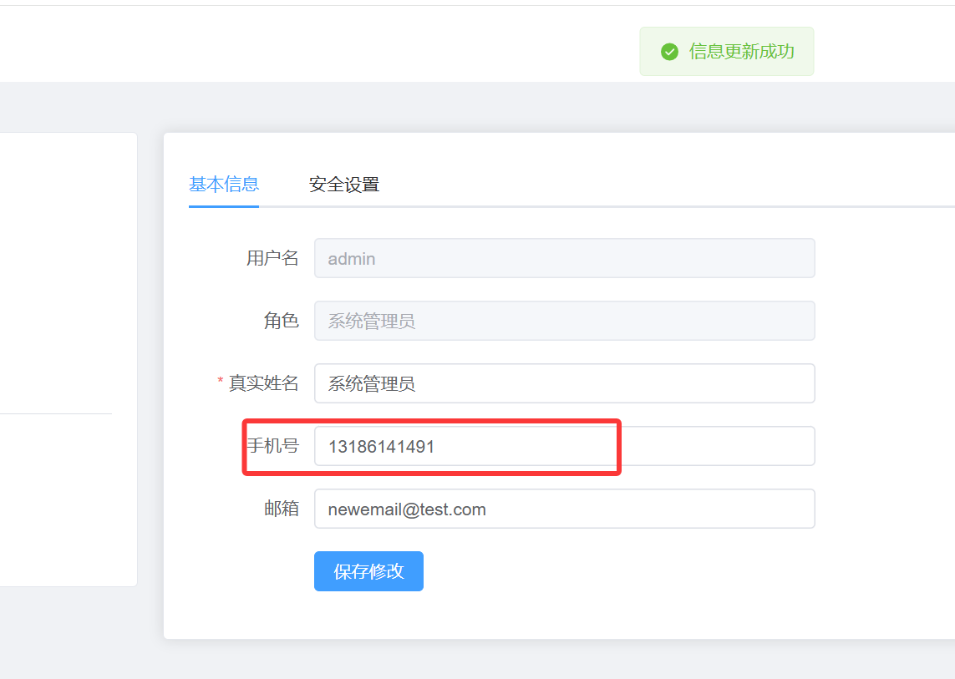 | 通过
TC-09 | 个人信息 | 3.1.2 | P0 | 个人中心→安全设置 | 1. 原密码: admin123 2. 新密码: NewPass@999 3. 确认: NewPass@999 4. 点击【修改密码】 | 1. 修改成功 2. 新密码可登录 3. 旧密码不能登录 | 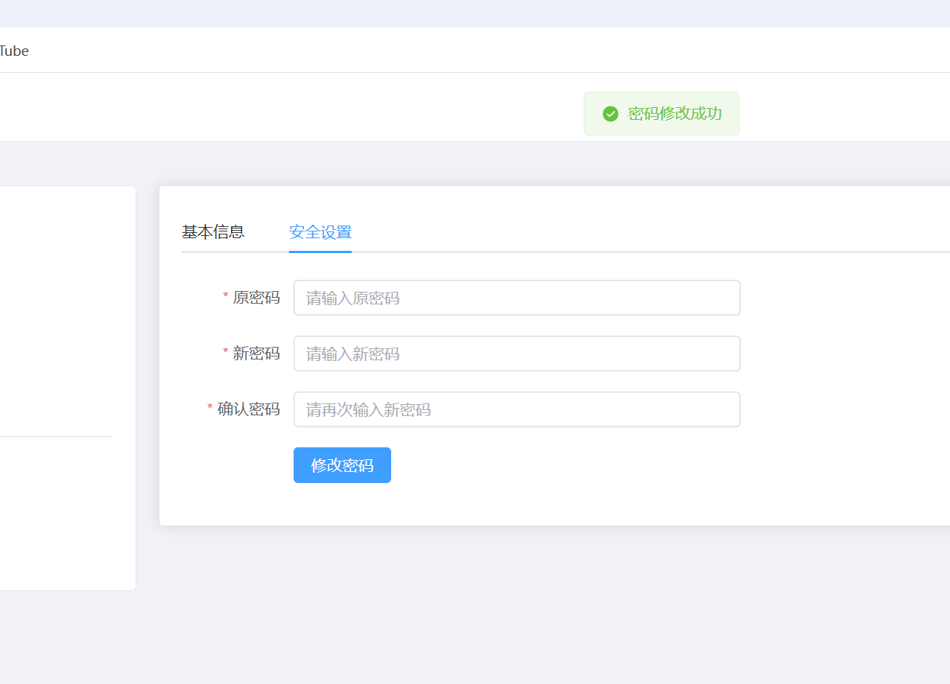 | 通过 | 测试后改回,密码修改成功后需要退出登录
用户列表(3.1.3)
TC-10 | 用户列表 | 3.1.3 | P0 | admin登录→用户列表 | 1. 查看表格列 2. 按企业筛选 3. 按状态筛选 | 1. 显示用户名/姓名/企业/角色/状态 2. 筛选结果正确 3. 分页正常 |  | 阻塞
TC-11 | 用户列表 | 3.1.3 | P1 | 有非admin用户 | 1. 点击状态开关禁用 2. 该用户尝试登录 3. 重新启用 | 1. 禁用后不能登录 2. 启用后可登录 | 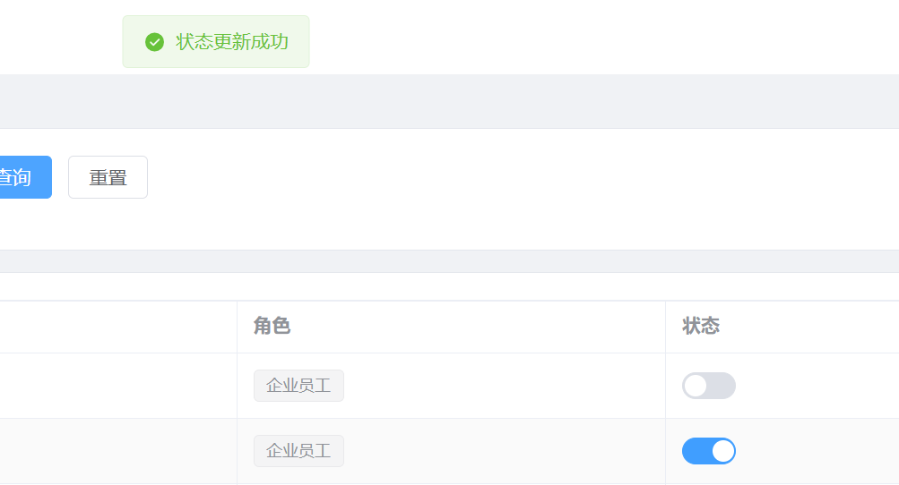 | 通过 | 未测试登录
用户审批(3.1.4)
TC-12 | 用户审批 | 3.1.4 | P0 | TC-05已注册待审批 | 1. 用户管理→用户审批 2. 找到testuser001 3. 点击【通过】 | 1. 状态变"已通过" 2. testuser001可以登录 |  | 通过 | 核心流程,未测试登录
TC-13 | 用户审批 | 3.1.4 | P0 | 有待审批申请 | 1. 点击【拒绝】 2. 填写原因"资料不完整" 3. 确认 | 1. 状态变"已拒绝" 2. 该用户不能登录 | 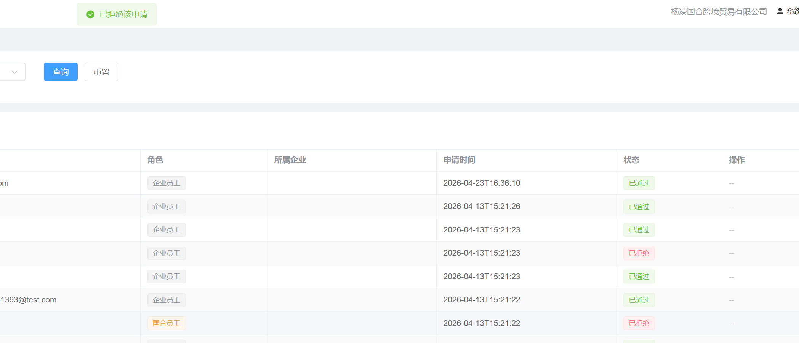 | 通过 | 未测试登录
TC-14 | 用户审批 | 3.1.4 | P1 | 多个待审批 | 1. 勾选多个 2. 点击【批量通过】 | 1. 全部变"已通过" | 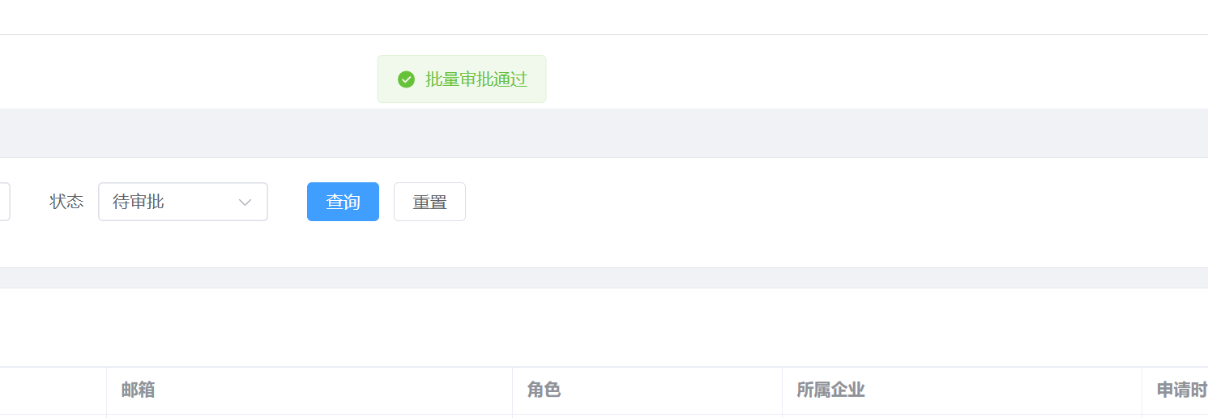 | 通过 | 未测试登录

